Обложка
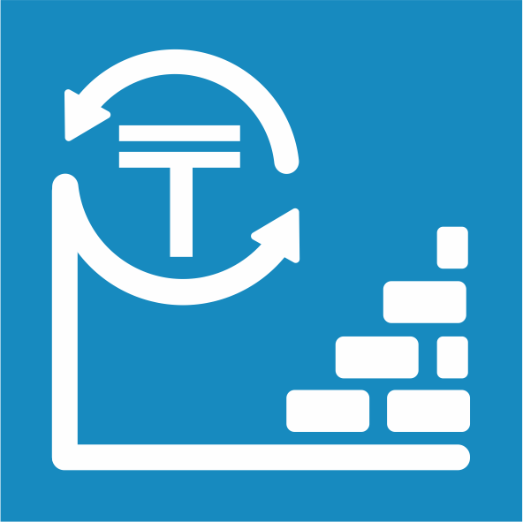
 | Жамбыл облысындағы негізгі капиталға салынған инвестициялар туралы

 | Об инвестициях в основной капитал в Жамбылской области

6 серия

Инвестиция және құрылыс статистикасы
 | 2019 жылғы қаңтар-желтоқсан

Статистика инвестиций и строительства | Январь-декабрь 2019 года

